总览
RTU作者通道规则

概述:
RTU作者通道是为了扩展设计之初，RTU没有添加的功能。
具体形式是可以参考蓝牙app的本机管理界面和后台管理平台的扩展数据
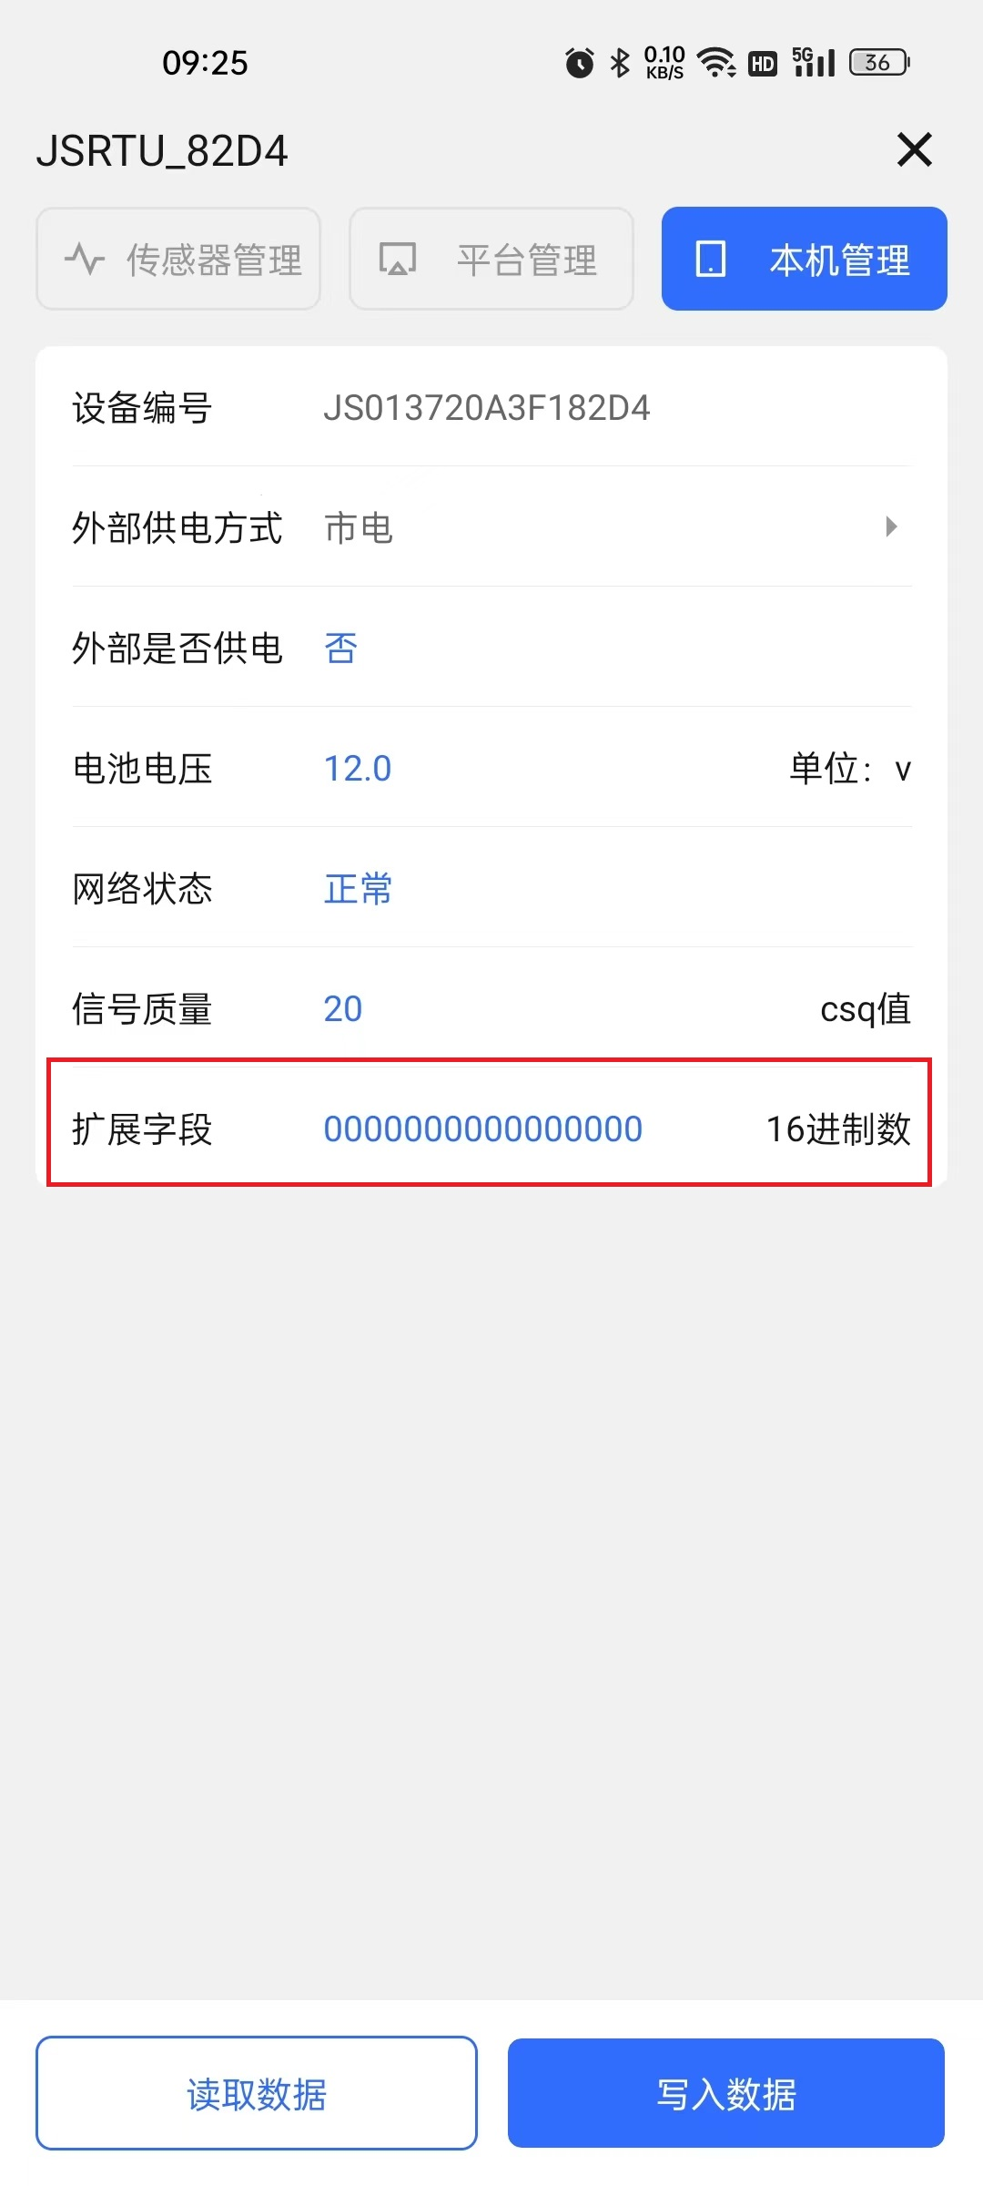
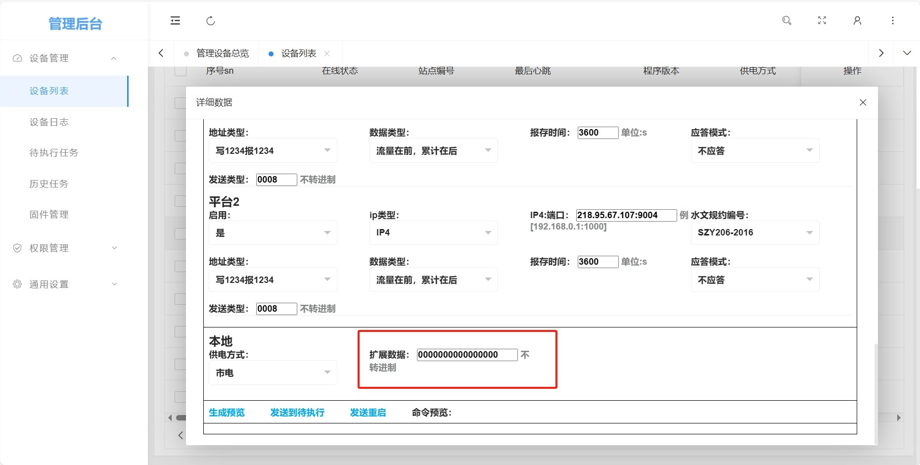

蓝牙app扩展字段 |  | 后台管理字段

如图所示 为扩展字段的表现形式 需要注意的是 扩展字段的显示没有意义，用的时候不需要看扩展字段是什么数据，只要根据相应的规则去设置即可。

规则概览:
扩展数据为8字节的16进制数(两位为一个字节)，每段扩展数据的首字节即代表大致的功能。目前首字节已经从01-05，这里会介绍首字节的功能，需要了解细致 可见具体编号的详细分表。

首字节功能:
01 | 清空历史数据
02 | 修改后台ip端口(我们RTU的管理后台)
03 | 修改平台发送类型
04 | 是否开启EC20debug模式
05 | 修改485串口 波特率等设置

